Bénin
 | Bénin - COURBE DE TAUX 26/02/2021

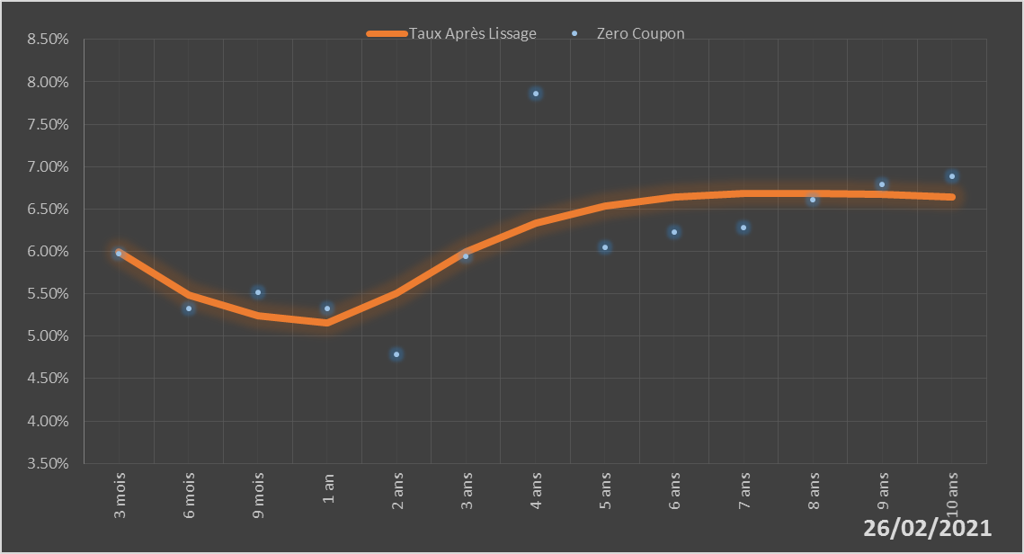
 |  | Maturité | Zero Coupon | Taux Après Lissage
 |  | 3 mois | 5.9724% | 5.9946%
 |  | 6 mois | 5.3251% | 5.4870%
 |  | 9 mois | 5.5162% | 5.2416%
 |  | 1 an | 5.3212% | 5.1617%
 |  | 2 ans | 4.7846% | 5.5050%
 |  | 3 ans | 5.9390% | 5.9926%
 |  | 4 ans | 7.8592% | 6.3325%
 |  | 5 ans | 6.0525% | 6.5334%
 |  | 6 ans | 6.2325% | 6.6388%
 |  | 7 ans | 6.2783% | 6.6831%
 |  | 8 ans | 6.6138% | 6.6895%
 |  | 9 ans | 6.7924% | 6.6728%
 |  | 10 ans | 6.8892% | 6.6426%

2021-02-26
oui

Bénin

Burkina
 | Burkina - COURBE DE TAUX 26/02/2021

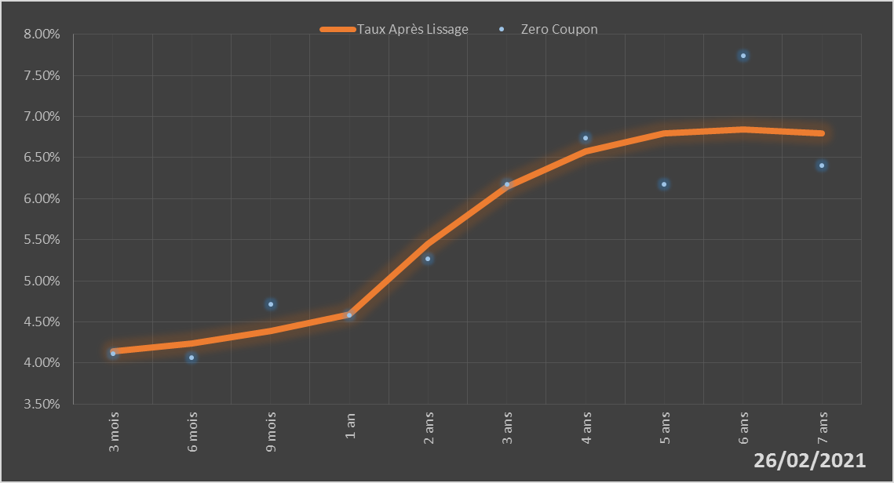
 |  | Maturité | Zero Coupon | Taux Après Lissage
 |  | 3 mois | 4.1124% | 4.1397%
 |  | 6 mois | 4.0644% | 4.2371%
 |  | 9 mois | 4.7127% | 4.3940%
 |  | 1 an | 4.5767% | 4.5870%
 |  | 2 ans | 5.2660% | 5.4449%
 |  | 3 ans | 6.1788% | 6.1416%
 |  | 4 ans | 6.7359% | 6.5795%
 |  | 5 ans | 6.1703% | 6.7945%
 |  | 6 ans | 7.7384% | 6.8475%
 |  | 7 ans | 6.4017% | 6.7925%

2021-02-26
oui

Burkina

Côte d'Ivoire
 | Côte d'Ivoire - COURBE DE TAUX 26/02/2021

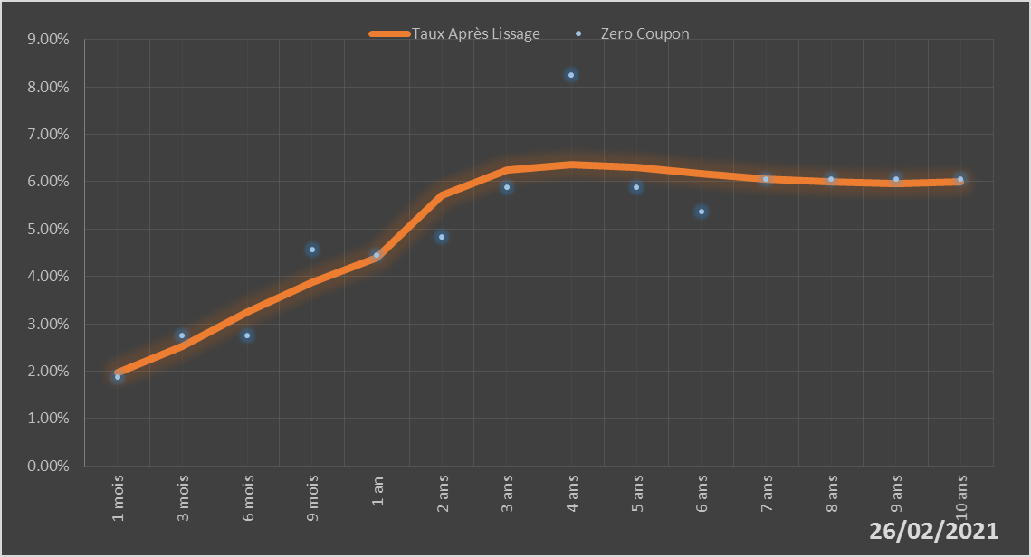
 |  | Maturité | Zero Coupon | Taux Après Lissage
 |  | 1 mois | 1.8675% | 1.9678%
 |  | 3 mois | 2.7563% | 2.5265%
 |  | 6 mois | 2.7568% | 3.2580%
 |  | 9 mois | 4.5710% | 3.8759%
 |  | 1 an | 4.4444% | 4.3946%
 |  | 2 ans | 4.8285% | 5.7129%
 |  | 3 ans | 5.8795% | 6.2431%
 |  | 4 ans | 8.2535% | 6.3643%
 |  | 5 ans | 5.8786% | 6.3006%
 |  | 6 ans | 5.3765% | 6.1785%
 |  | 7 ans | 6.0519% | 6.0648%
 |  | 8 ans | 6.0537% | 5.9905%
 |  | 9 ans | 6.0569% | 5.9660%
 |  | 10 ans | 6.0558% | 5.9905%

2021-02-26
oui

Cote d'ivoire

Guinée-Bissau
 | Guinée-Bissau - COURBE DE TAUX 26/02/2021

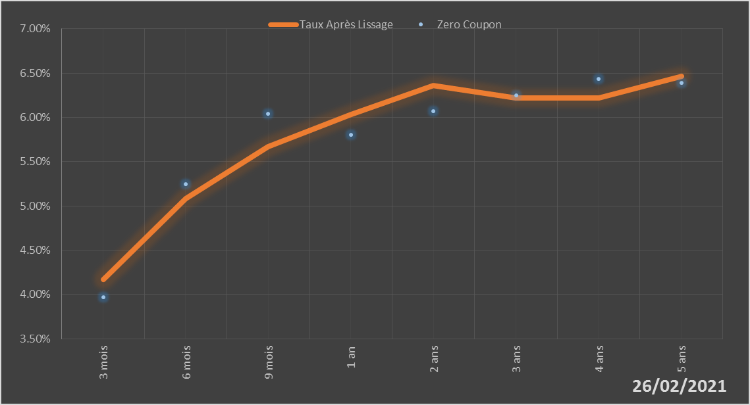
 |  | Maturité | Zero Coupon | Taux Après Lissage
 |  | 3 mois | 3.9691% | 4.1696%
 |  | 6 mois | 5.2500% | 5.0803%
 |  | 9 mois | 6.0413% | 5.6690%
 |  | 1 an | 5.8025% | 6.0315%
 |  | 2 ans | 6.0729% | 6.3616%
 |  | 3 ans | 6.2499% | 6.2177%
 |  | 4 ans | 6.4345% | 6.2205%
 |  | 5 ans | 6.3896% | 6.4660%

2021-02-26
oui

Guinée-Bissau

Mali
 | Mali - COURBE DE TAUX 26/02/2021

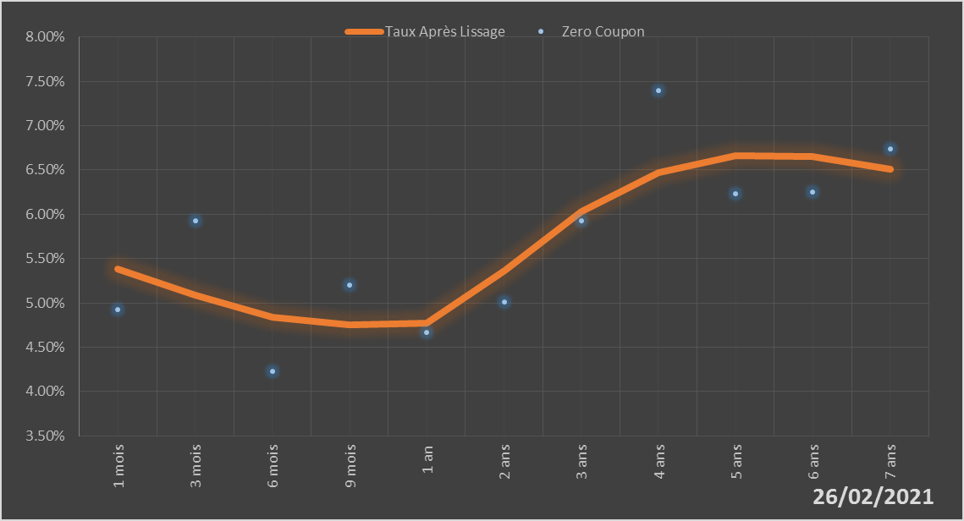
 |  | Maturité | Zero Coupon | Taux Après Lissage
 |  | 1 mois | 4.9243% | 5.3809%
 |  | 3 mois | 5.9292% | 5.0909%
 |  | 6 mois | 4.2297% | 4.8394%
 |  | 9 mois | 5.2054% | 4.7496%
 |  | 1 an | 4.6646% | 4.7716%
 |  | 2 ans | 5.0061% | 5.3600%
 |  | 3 ans | 5.9248% | 6.0335%
 |  | 4 ans | 7.3923% | 6.4724%
 |  | 5 ans | 6.2359% | 6.6586%
 |  | 6 ans | 6.2542% | 6.6491%
 |  | 7 ans | 6.7421% | 6.5068%

2021-02-26
oui

Mali

Niger
 | Niger - COURBE DE TAUX 26/02/2021

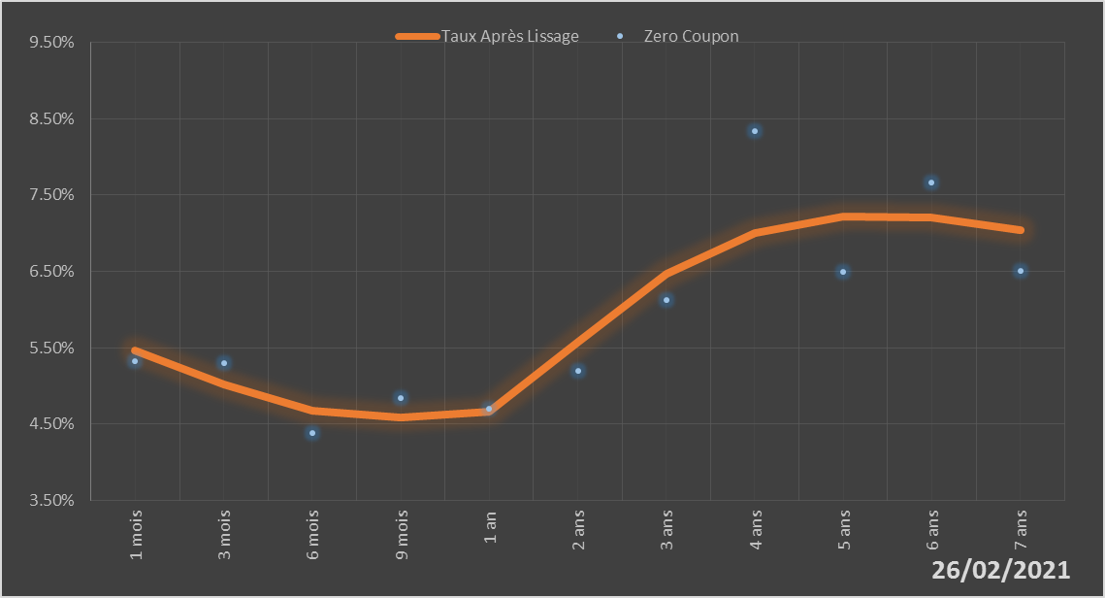
 |  | Maturité | Zero Coupon | Taux Après Lissage
 |  | 1 mois | 5.3171% | 5.4618%
 |  | 3 mois | 5.2928% | 5.0180%
 |  | 6 mois | 4.3810% | 4.6678%
 |  | 9 mois | 4.8394% | 4.5783%
 |  | 1 an | 4.6948% | 4.6543%
 |  | 2 ans | 5.2009% | 5.5770%
 |  | 3 ans | 6.1304% | 6.4731%
 |  | 4 ans | 8.3393% | 7.0067%
 |  | 5 ans | 6.4915% | 7.2177%
 |  | 6 ans | 7.6663% | 7.2009%
 |  | 7 ans | 6.5024% | 7.0377%

2021-02-26
oui

Niger

Sénégal
 | Sénégal - COURBE DE TAUX 26/02/2021

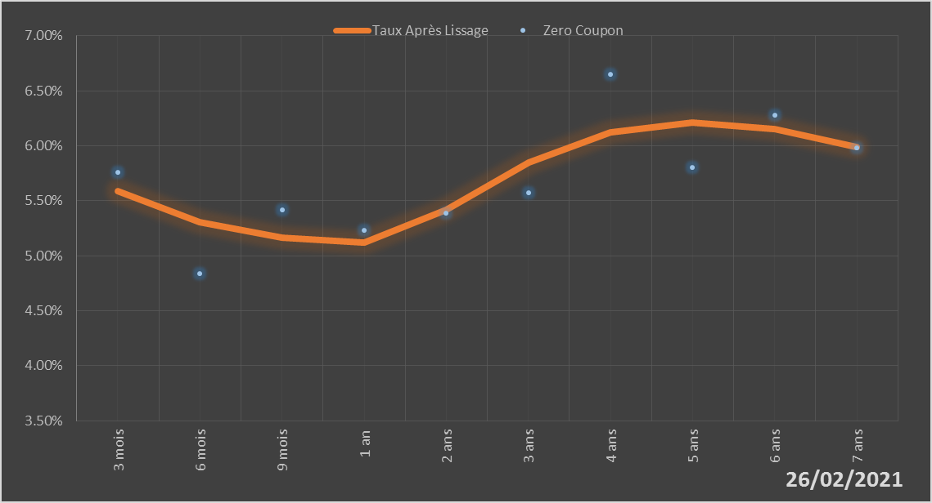
 |  | Maturité | Zero Coupon | Taux Après Lissage
 |  | 3 mois | 5.7619% | 5.5890%
 |  | 6 mois | 4.8365% | 5.3071%
 |  | 9 mois | 5.4194% | 5.1648%
 |  | 1 an | 5.2321% | 5.1209%
 |  | 2 ans | 5.3874% | 5.4156%
 |  | 3 ans | 5.5705% | 5.8472%
 |  | 4 ans | 6.6482% | 6.1237%
 |  | 5 ans | 5.8002% | 6.2121%
 |  | 6 ans | 6.2772% | 6.1505%
 |  | 7 ans | 5.9821% | 5.9861%

2021-02-26
oui

Sénégal

Togo
 | Togo - COURBE DE TAUX 26/02/2021

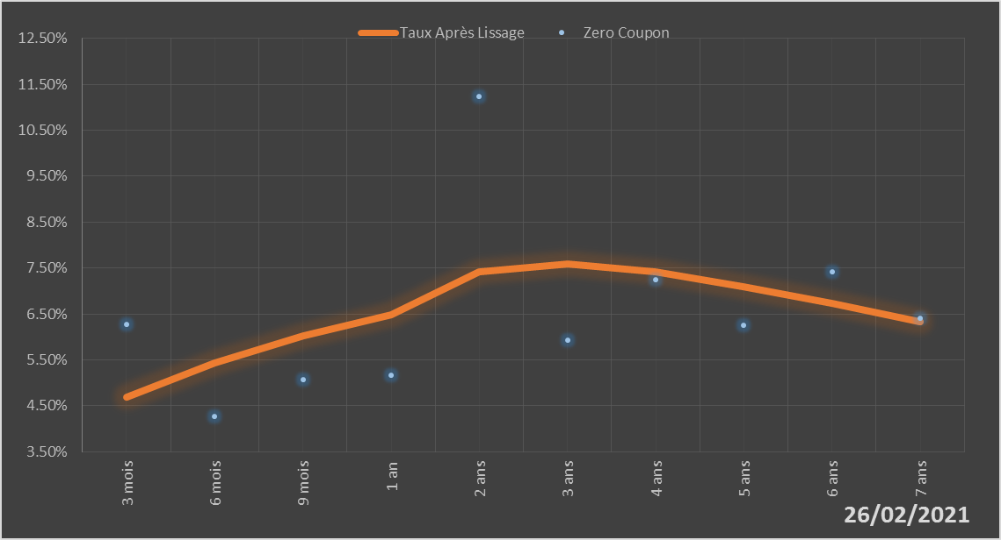
 |  | Maturité | Zero Coupon | Taux Après Lissage
 |  | 3 mois | 6.2680% | 4.6782%
 |  | 6 mois | 4.2606% | 5.4311%
 |  | 9 mois | 5.0716% | 6.0204%
 |  | 1 an | 5.1601% | 6.4774%
 |  | 2 ans | 11.2285% | 7.4219%
 |  | 3 ans | 5.9260% | 7.5882%
 |  | 4 ans | 7.2408% | 7.4165%
 |  | 5 ans | 6.2442% | 7.0992%
 |  | 6 ans | 7.4096% | 6.7241%
 |  | 7 ans | 6.4054% | 6.3333%

2021-02-26
oui

Togo

